分组
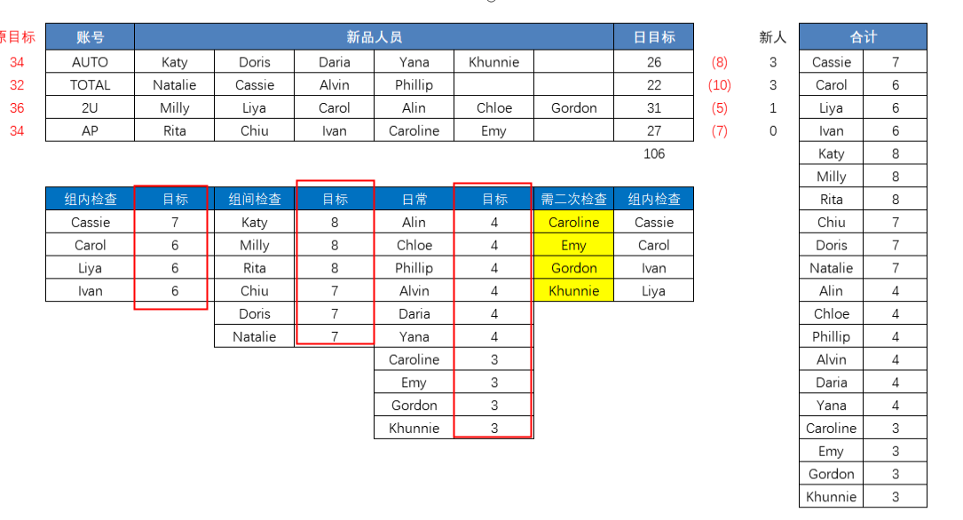
模板负责人 | 类型 | 检查人 | 组长 | 账号
Caroline | 日常组 | Rita | Panki | AP
Emy | 日常组 | Rita | Panki | AP
Ivan | 日常组 | Rita | Panki | AP
Panki | 组长 | Rita | Panki | AP
Chiu | 新品组 | Rita | Panki | AP
Rita | 新品组 | Rita | Arya | AP
Daria | 日常组 | Katy | Hebe | 大账号
Yana | 日常组 | Katy | Hebe | 大账号
Khunnie | 日常组 | Katy | Hebe | 大账号
Doris | 新品组 | Katy | Hebe | 大账号
Katy | 新品组 | Katy | Hebe | 大账号
Hebe | 组长 | Katy | Hebe | 大账号
Alin | 日常组 | Milly | Ada | 2U
Chloe | 日常组 | Milly | Ada | 2U
Carol | 日常组 | Milly | Ada | 2U
Gordon | 日常组 | Milly | Ada | 2U
Liya | 新品组 | Milly | Ada | 2U
Milly | 新品组 | Milly | Ada | 2U
Ada | 组长 | Milly | Ada | 2U
Phillip | 日常组 | Natalie | Rosie | Total
Alvin | 日常组 | Natalie | Rosie | Total
Cassie | 新品组 | Natalie | Rosie | Total
Natalie | 新品组 | Natalie | Rosie | Total
Rosie | 组长 | Natalie | Rosie | Total

